1
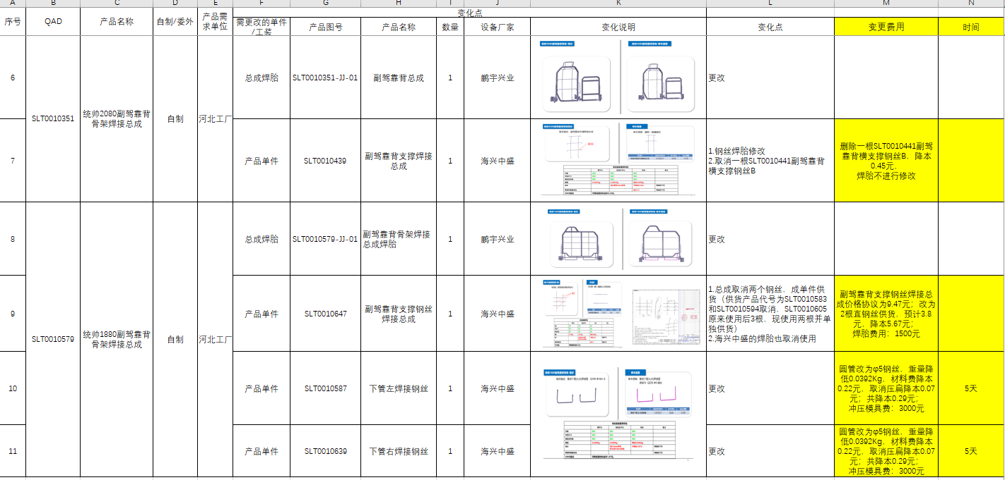
零部件采购价格协议（1937678）
协议编号：WF-2023-CG-16
甲方：潍坊光华荣昌汽车技术有限公司
乙方：日照联成工程机械有限公司
甲乙双方在保持互惠互利的基础上，为保持长久的合作关系，双方携手共同占领大市场，特签定价格协议如下：
一、乙方供货价格（以未税价格为准） 单位：元（RMB)
序号 | QAD编码 | 零部件名称（QAD） | 未税产品价格 |  | 含税产品价格 | 备注
 |  |  | 2022年 | 2023年 | 2023年
1 | SLT0002245 | KI头枕发泡 |  | 10.7100 | 12.1023 | 含头枕杆
2 | SLT0000663 | KI中间座头枕发泡 |  | 10.2900 | 11.6277 | 含头枕杆
3 | SLT0010153 | 虎v头枕发泡 |  | 11.3200 | 12.7916 | 含头枕杆
4 | SLT0000345 | K1司机背窄体发泡 |  | 20.2800 | 22.9164
5 | SLT0000344 | K1司机座窄体发泡 |  | 19.8300 | 22.4079
二、发票开具：乙方必须开具国家规定税率的增值税专用发票，税率13%专票，开具发票时必须注明QAD编码且与入库/使用量中的QAD编码保持一致。
三、价格执行期从 2023 年 9 月 1 日起至 2023年 12 月 31 日(遇市场材料价格浮动须配合甲方进行降本)。
四、产品的数量依据甲方具体采购产品时另行向乙方发出的采购订单。
五、运输费用及运输过程中的风险由乙方承担。
六、双方合作中出现的质量、技术、物流等问题按相应合同（协议）办理。
七、此协议一式二份，经双方代表签字后即生效，同时具有法律效力。复印件、传真件具备同等法律效力。双方合作中出现质量、技术、物流等问题按相应合同（协议）办理。
八、付款方式：现汇支付扣税2%

甲方（签字盖章）： |  |  | 乙方（签字盖章）：

法定代表人/授权代表签字： |  |  | 法定代表人/授权代表签字：

签订日期： |  |  | 签订日期：

